1회차
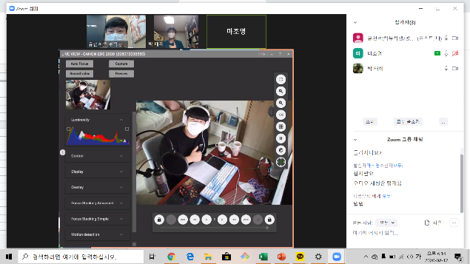
멘토 진행 일지

조 이름 |  | 회차 | 2020-08-12
회차 | 1회차 | 담당멘토 | 유현석
참여학생 | 마조영 박태휘
목표 | 자기소개 및 코딩에 대한 흥미 유발
진행내용 | (30분) 1. 코딩 예제 보여주기 2. 자기 소개하기 3. 앞으로 계획 설명

과제 및 피드백 | 일단 약속 시간에 5명 중에서 3명이 참석을 못한다고 갑자기 통보를 하였습니다. 그리하여 일단 담 시간에 길게 진행하기로 하였습니다.

회차별 진행사진 캡쳐하여 3장 삽입

2회차
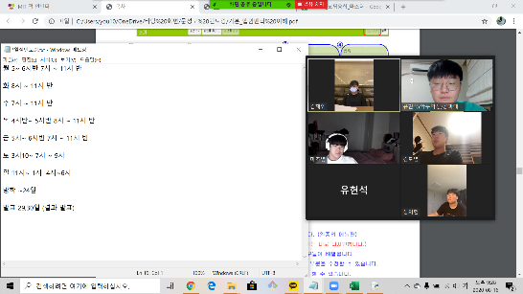
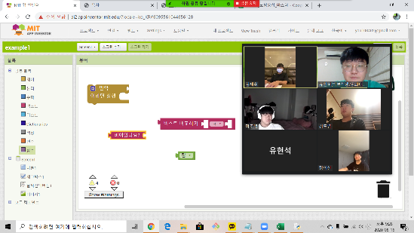
멘토 진행 일지

조 이름 |  | 회차 | 2020-08-16
회차 | 2회차 | 담당멘토 | 유현석
참여학생 | 김도엽, 김채휘, 박태휘, 마조영, 정의현
목표 | 앱인벤터 소개 및, 개발환경 구축
진행내용 | (60분) 1. 각자 소개 및 희망 진로 소개 2. 앱 인벤터 소개 및 개발환경 구축

과제 및 피드백 | 예제로 주어진 예시들 시도 및 각자 연습하기

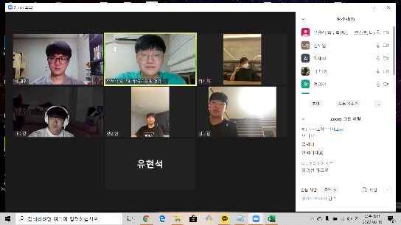
회차별 진행사진 캡쳐하여 3장 삽입

3회차
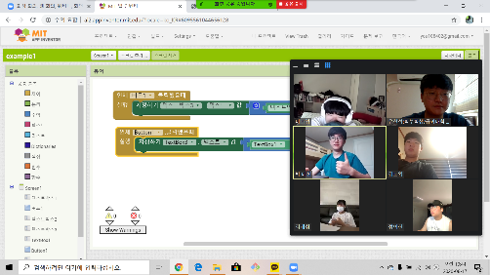
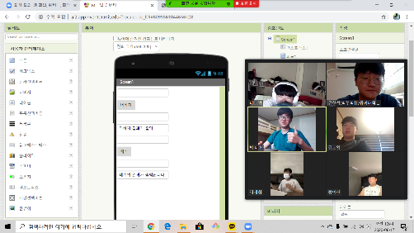
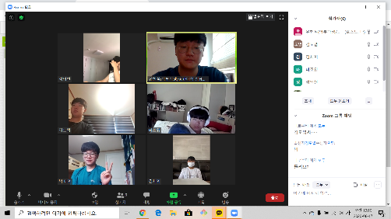
멘토 진행 일지

조 이름 |  | 회차 | 2020-08-17
회차 | 3회차 | 담당멘토 | 유현석
참여학생 | 김도엽, 김채휘, 박태휘, 마조영, 정의현
목표 | 앱인벤터를 실제로 이용해보기
진행내용 | (60분) 1. 전날 각자 연습한 내용 설명하기 2. 앱 인벤터로 계산기 만들어보기 3. 앱 인벤터로 만들어보고 싶은 아이디어 생각

과제 및 피드백 | 더하기 빼기까지 계산기로 만들어보고 그 뒤에 내용 각자 연습하고 아이디어를 각자 생각하고 밤 12시까지 적어도 1개 이상 제출하기

회차별 진행사진 캡쳐하여 3장 삽입

4회차
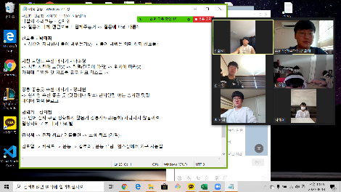
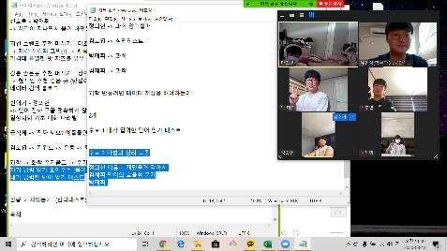
멘토 진행 일지

조 이름 |  | 회차 | 2020-08-18
회차 | 4회차 | 담당멘토 | 유현석
참여학생 | 김도엽, 김채휘, 박태휘, 마조영, 정의현
목표 | 앱인벤터를 이용하여 아이디어 생각하기
진행내용 | (60분) 1. 전날 각자 제출한 아이디어 공유하기 2. 공유된 아이디어로 각자 토론해보기 3. 토론 후 모두가 만들어하고 싶어하는 1가지 결정하기

과제 및 피드백 | 결론적으로 마법의 심리 고동 만들기로 결정되었고 다음 회차에 해당 앱과 관련된 실습 진행하기로 하였습니다.

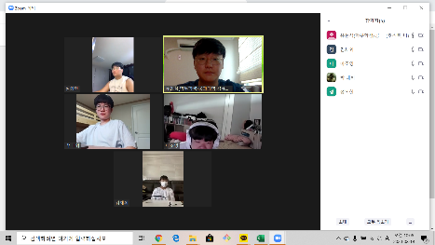
회차별 진행사진 캡쳐하여 3장 삽입

5회차
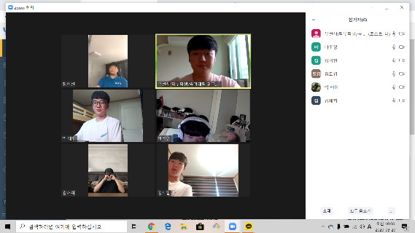
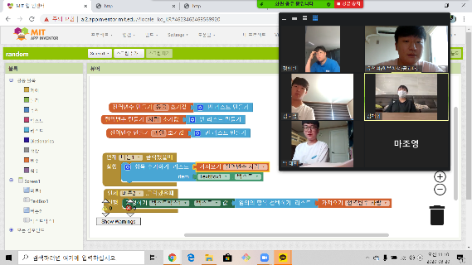
멘토 진행 일지

조 이름 |  | 회차 | 2020-08-20
회차 | 5회차 | 담당멘토 | 유현석
참여학생 | 김도엽, 김채휘, 박태휘, 마조영, 정의현
목표 | 아이디어 완성하고 관련된 내용 실습하기
진행내용 | (60분) 1. 지금까지 논의된 아이디어 취합하고 결론내리기 2. 아이디어에 필요한 내용 설명듣기 3. 단어 저장하고 랜덤으로 단어 출력하기

과제 및 피드백 | 아이들이 낸 아이디어를 취합해서 만들어 나갈 큰 틀을 만들었고 그 관련된 실습을 진행하였습니다.

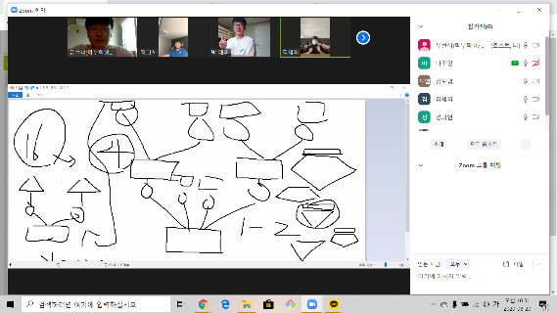
회차별 진행사진 캡쳐하여 3장 삽입

6회차
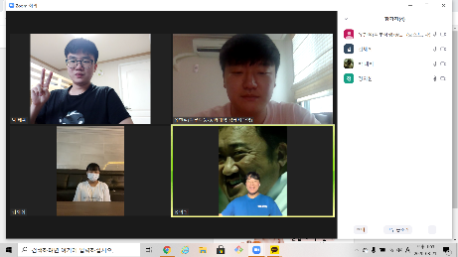
멘토 진행 일지

조 이름 |  | 회차 | 2020-08-21
회차 | 6회차 | 담당멘토 | 유현석
참여학생 | 김채휘, 박태휘, 마조영, 정의현
목표 | 구체적인 개발 계획 세우기
진행내용 | (60분) 1. 만들어 나갈 구체적인 계획 세우기 2. 자신과 어울리는 과 찾아주기로 변경 3. 과 10개 선정 및 질문 선정

과제 및 피드백 | 큰 틀에서 역할과 앞으로의 계획을 만들었고 각자 자신이 해야하는 일을 숙지하였습니다.

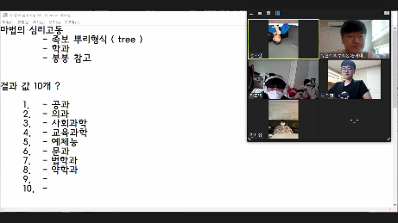
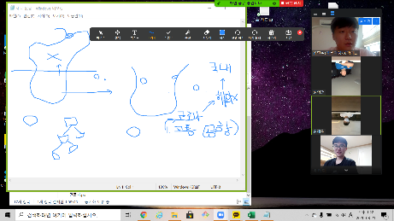
회차별 진행사진 캡쳐하여 3장 삽입

7회차
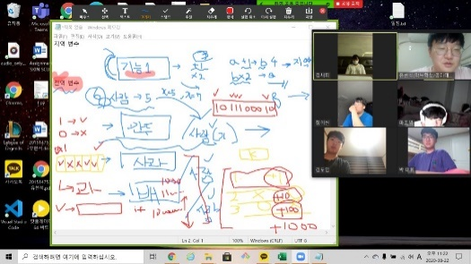
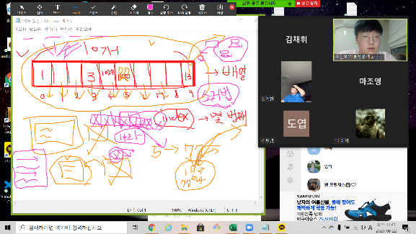
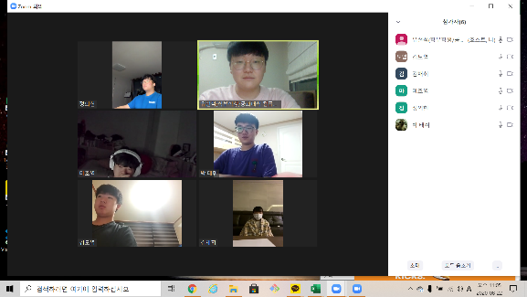
멘토 진행 일지

조 이름 |  | 회차 | 2020-08-22
회차 | 7회차 | 담당멘토 | 유현석
참여학생 | 김채휘, 박태휘, 마조영, 정의현,김도엽
목표 | 각자 맡은 역할 실행하기
진행내용 | (45분) 1. 개발 시작에 착수 2. 개발에 필요한 배열과 변수 개념 설명 3. 개발 전체적인 개념 설명 4. 구체적인 질문 정하기

과제 및 피드백 | 각 학과로 구분할 수 있는 질문을 만들어 보았고 앱 개발을 하는 전체적인 흐름을 논의하였습니다.

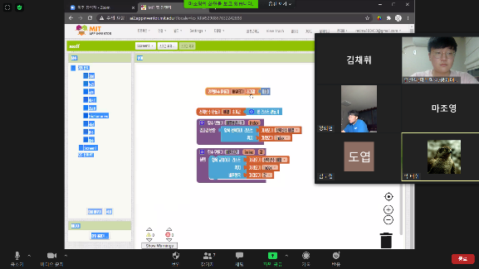
회차별 진행사진 캡쳐하여 3장 삽입

8회차
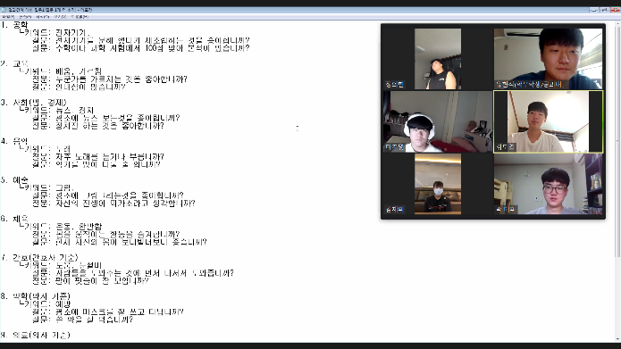
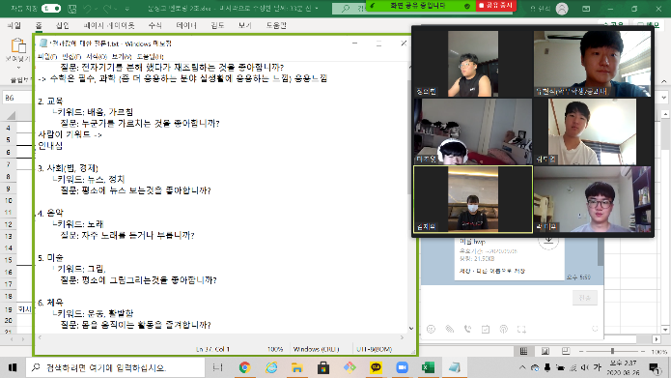
멘토 진행 일지

조 이름 |  | 회차 | 2020-08-26
회차 | 8회차 | 담당멘토 | 유현석
참여학생 | 김채휘, 박태휘, 마조영, 정의현,김도엽
목표 | 맡은 역할 중간 점검
진행내용 | (40분) 1. 진행과정을 중간에 점검하고 부족한 점을 논의하였습니다. 2. 과를 구분할 수 있는 질문들을 선정하였습니다. 3. 개발에서 문제를 서로 보안하였습니다.

과제 및 피드백 | 초급반이다보니 아이들간의 코딩에 대한 이해와 수준이 달라서 그 중에서 가장 코딩에 익숙한 조장이 더 도와주기로 하였습니다.

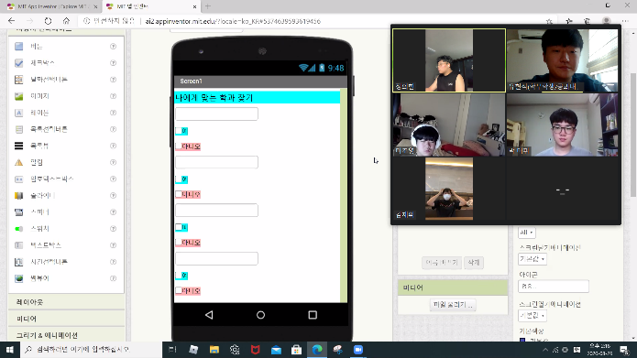
회차별 진행사진 캡쳐하여 3장 삽입

9회차
멘토 진행 일지

조 이름 |  | 회차 | 2020-08-27
회차 | 9회차 | 담당멘토 | 유현석
참여학생 | 박태휘, 마조영, 정의현,김도엽
목표 | 맡은 역할 최종 점검하기
진행내용 | (60분) 1. 질문을 웃긴 버전과 진지한 버전 중에서 각각 선택을 하였습니다. 2. 개발 진행 상태를 확인하였습니다.

과제 및 피드백 | 개발이 거의 완성 되었고 완성도를 높이기 위한 고민을 하였습니다.

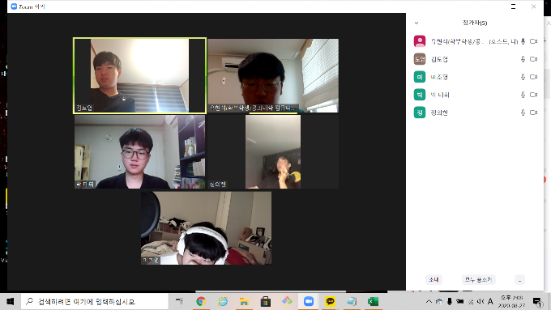
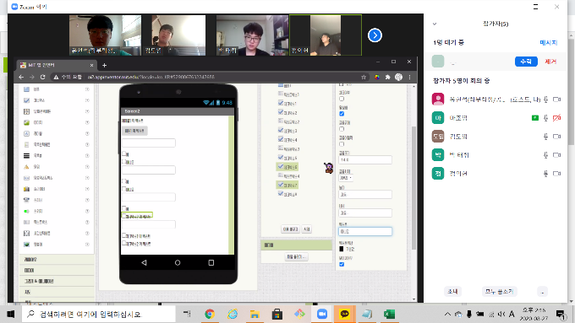
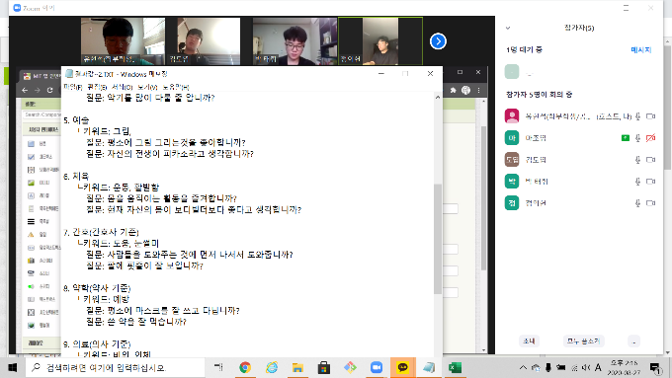
회차별 진행사진 캡쳐하여 3장 삽입

10회차
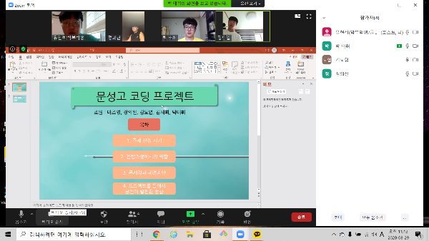
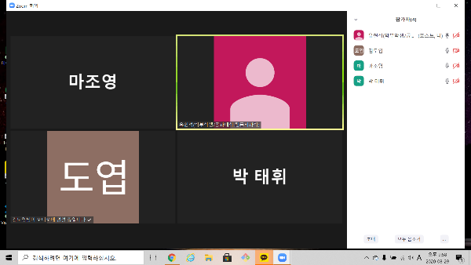
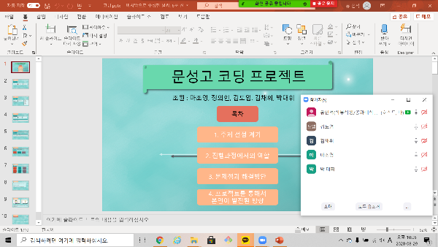
멘토 진행 일지

조 이름 |  | 회차 | 2020-08-27
회차 | 10회차 | 담당멘토 | 유현석
참여학생 | 박태휘, 마조영, 정의현,김도엽, 김채휘
목표 | PPT 완성 및 발표 대본 완성
진행내용 | (60분) 1. 만들어진 PPT를 최종 점검 및 수정을 하였습니다 2. PPT를 토대로 발표 대본을 만들었습니다. 3. 만들어진 대본으로 실제로 발표를 하였습니다.

과제 및 피드백 | 처음에 계획했던 모든 개발을 완성을 하고 발표 준비를 보다 완벽하게 하였습니다.

회차별 진행사진 캡쳐하여 3장 삽입

